COMPOSIÇÃO
PLANILHA DE COMPOSIÇÃO

PROPONENTE / TOMADOR | OBJETO
Prefeitura Municipal de São João da Lagoa | EXECUÇÃO DE PAVIMENTAÇÃO ASFÁLTICA EM CBUQ EM VIAS PÚBLICAS DA SEDE DO MUNICÍPIO DE SÃO JOÃO DA LAGOA/MG, CONTEMPLANDO TRECHOS DA RUA FELÍCIO BATISTA, CONTINUAÇÃO DA RUA LUIZ FERNANDES, RUA FILOMENO DE OLIVEIRA E RUA SÃO SEBASTIÃO, PT - 004683/2026 TRANSFERÊNCIA ESPECIAL ESTADUAL

OBJETO | REFERÊNCIA |  | DATA BASE |  | MUNICÍPIO / UF | BDI
EXECUÇÃO DE PAVIMENTAÇÃO ASFÁLTICA EM CBUQ EM VIAS PÚBLICAS DA SEDE DO MUNICÍPIO DE SÃO JOÃO DA LAGOA/MG, CONTEMPLANDO TRECHOS DA RUA FELÍCIO BATISTA, CONTINUAÇÃO DA RUA LUIZ FERNANDES, RUA FILOMENO DE OLIVEIRA E RUA SÃO SEBASTIÃO, PT - 004683/2026 TRANSFERÊNCIA ESPECIAL ESTADUAL | SINAPI -MG / SICOR / ANP |  | 01 - 26 (DES) / OUT-25 (DES) / FEV (26) |  | SÃO JOÃO DA LAGOA | 0.00%

COMPOSIÇÃO DE CUSTO UNITÁRIO
SERVIÇO |  |  | CÓDIGO | UNIDADE | SECRETARIA RESP. | DATA DE ELABORAÇÃO
EXECUÇÃO DE PINTURA DE LIGAÇÃO COM EMULSÃO ASFÁLTICA RR-2C. |  |  | 001 | M2 | OBRAS E INFRAESTRUTURA | 2026-06-08

EQUIPAMENTO | CÓDIGO | FONTE | UNIDADE | CONSUMO | CUSTO UNITÁRIO | CUSTO FINAL
ESPARGIDOR DE ASFALTO PRESSURIZADO, TANQUE 6 M3 COM ISOLAÇÃO TÉRMICA, AQUECIDO COM 2 MAÇARICOS, COM BARRA ESPARGIDORA 3,60 M, MONTADO SOBRE CAMINHÃO TOCO, PBT 14.300 KG, POTÊNCIA 185 CV - CHI DIURNO. AF_05/2023 | 91486 | SINAPI | CHI | 0.0051 | 74.36 | 0.38
ESPARGIDOR DE ASFALTO PRESSURIZADO, TANQUE 6 M3 COM ISOLAÇÃO TÉRMICA, AQUECIDO COM 2 MAÇARICOS, COM BARRA ESPARGIDORA 3,60 M, MONTADO SOBRE CAMINHÃO TOCO, PBT 14.300 KG, POTÊNCIA 185 CV - CHP DIURNO. AF_05/2023 | 83362 | SINAPI | CHP | 0.0004 | 299.17 | 0.12
TRATOR DE PNEUS, POTÊNCIA 85 CV, TRAÇÃO 4X4, PESO COM LASTRO DE 4.675 KG - CHI DIURNO. AF_06/2014 | 89036 | SINAPI | CHI | 0.0038 | 60.86 | 0.23
TRATOR DE PNEUS, POTÊNCIA 85 CV, TRAÇÃO 4X4, PESO COM LASTRO DE 4.675 KG - CHP DIURNO. AF_06/2014 | 89035 | SINAPI | CHP | 0.0017 | 157.05 | 0.27
VASSOURA MECÂNICA REBOCÁVEL COM ESCOVA CILÍNDRICA, LARGURA ÚTIL DE VARRIMENTO DE 2,44 M - CHI DIURNO. AF_06/2014 | 5841 | SINAPI | CHI | 0.004 | 4.97 | 0.02
VASSOURA MECÂNICA REBOCÁVEL COM ESCOVA CILÍNDRICA, LARGURA ÚTIL DE VARRIMENTO DE 2,44 M - CHP DIURNO. AF_06/2014 | 5839 | SINAPI | CHP | 0.002 | 9.89 | 0.02
(A)TOTAL |  |  |  |  |  | 1.04
MÃO DE OBRA SUPLEMENTAR | CÓDIGO | FONTE | UNIDADE | CONSUMO | CUSTO UNITÁRIO | CUSTO FINAL
SERVENTE COM ENCARGOS COMPLEMENTARES | 88316 | SINAPI | H | 0.0055 | 23.58 | 0.13
(B)TOTAL |  |  |  |  |  | 0.13
(C)PRODUÇÃO DA EQUIPE | 1 |  | CUSTO HORÁRIO TOTAL(A + B) |  |  | 1.17
(D)CUSTO UNITÁRIO DA EXECUÇÃO |  |  | [(A) + (B)] : (C) = (D) |  |  | 1.17
MATERIAL | CÓDIGO | FONTE | UNIDADE | CONSUMO | CUSTO UNITÁRIO | CUSTO FINAL
EMULSÕES ASFÁLTICAS RR-2C | - | ANP | KG | 0.45 | 3.1 | 1.4
(E)TOTAL |  |  |  |  |  | 1.4
SERVIÇOS | CÓDIGO | FONTE | UNIDADE | CONSUMO | CUSTO UNITÁRIO | CUSTO FINAL

(F)TOTAL |  |  |  |  |  | 0
CUSTO UNITÁRIO TOTAL: (D) + (E) + (F) (R$) |  |  |  |  | M2 | 2.57
BDI (%)
PREÇO UNITÁRIO (R$) |  |  |  |  |  | 2.57
OBS.:
COMPOSIÇÃO BASEADA NA TABELA SINAPI CÓDIGO N° 104375 - COMPOSIÇÃO SEM CUSTO SINAPI; O VALOR DA EMULSÃO ASFÁLTICA RR-2C FOI RETIRADO DA TABELA ANP- AGÊNCIA NACIONAL DO PETRÓLEO, GÁS NATURAL E BIOCOMBUSTÍVEIS (ANP) - REGIÃO SUDESTE - FEV/26.
TABELAS DE REFERÊNCIA:
SINAPI DESONERADO - MÊS 01/2026 - DATA DE EMISSÃO: 10/02/2026

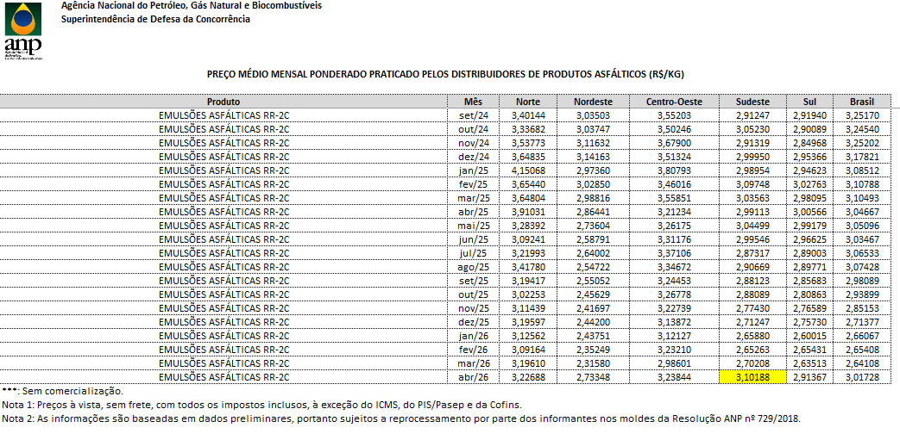

COMPOSIÇÃO DE CUSTO UNITÁRIO
SERVIÇO |  |  | CÓDIGO | UNIDADE | SECRETARIA RESP. | DATA DE ELABORAÇÃO
EXECUÇÃO DE IMPRIMAÇÃO COM EMULSÃO ASFÁLTICA PARA SERVIÇO DE IMPRIMAÇÃO (EAI) |  |  | 002 | M2 | INFRAESTRU-TURA | 7/26/2024

EQUIPAMENTO | CÓDIGO | FONTE | UNIDADE | CONSUMO | CUSTO UNITÁRIO | CUSTO FINAL
ESPARGIDOR DE ASFALTO PRESSURIZADO, TANQUE 6 M3 COM ISOLAÇÃO TÉRMICA, AQUECIDO COM 2 MAÇARICOS, COM BARRA ESPARGIDORA 3,60 M, MONTADO SOBRE CAMINHÃO TOCO, PBT 14.300 KG, POTÊNCIA 185 CV - CHI DIURNO. AF_05/2023 | 91486 | SINAPI | CHI | 0.0049 | 76.36 | 0.37
ESPARGIDOR DE ASFALTO PRESSURIZADO, TANQUE 6 M3 COM ISOLAÇÃO TÉRMICA, AQUECIDO COM 2 MAÇARICOS, COM BARRA ESPARGIDORA 3,60 M, MONTADO SOBRE CAMINHÃO TOCO, PBT 14.300 KG, POTÊNCIA 185 CV - CHP DIURNO. AF_05/2023 | 83362 | SINAPI | CHP | 0.001 | 299.17 | 0.30
TRATOR DE PNEUS, POTÊNCIA 85 CV, TRAÇÃO 4X4, PESO COM LASTRO DE 4.675 KG - CHI DIURNO. AF_06/2014 | 89036 | SINAPI | CHI | 0.0041 | 60.86 | 0.25
TRATOR DE PNEUS, POTÊNCIA 85 CV, TRAÇÃO 4X4, PESO COM LASTRO DE 4.675 KG - CHP DIURNO. AF_06/2014 | 89035 | SINAPI | CHP | 0.0017 | 157.05 | 0.27
VASSOURA MECÂNICA REBOCÁVEL COM ESCOVA CILÍNDRICA, LARGURA ÚTIL DE VARRIMENTO DE 2,44 M - CHI DIURNO. AF_06/2014 | 5841 | SINAPI | CHI | 0.004 | 4.97 | 0.02
VASSOURA MECÂNICA REBOCÁVEL COM ESCOVA CILÍNDRICA, LARGURA ÚTIL DE VARRIMENTO DE 2,44 M - CHP DIURNO. AF_06/2014 | 5839 | SINAPI | CHP | 0.002 | 9.89 | 0.02
(A)TOTAL |  |  |  |  |  | 1.23
MÃO DE OBRA SUPLEMENTAR | CÓDIGO | FONTE | UNIDADE | CONSUMO | CUSTO UNITÁRIO | CUSTO FINAL
SERVENTE COM ENCARGOS COMPLEMENTARES | 88316 | SINAPI | H | 0.0058 | 23.58 | 0.14
(B)TOTAL |  |  |  |  |  | 0.14
(C)PRODUÇÃO DA EQUIPE | 1 |  | CUSTO HORÁRIO TOTAL(A + B) |  |  | 1.37
(D)CUSTO UNITÁRIO DA EXECUÇÃO |  |  | [(A) + (B)] : (C) = (D) |  |  | 1.37
MATERIAL | CÓDIGO | FONTE | UNIDADE | CONSUMO | CUSTO UNITÁRIO | CUSTO FINAL
EMULSÃO ASFÁLTICA PARA SERVIÇO DE IMPRIMAÇÃO | - | ANP | KG | 1.2 | 2.41 | 2.89
(E)TOTAL |  |  |  |  |  | 2.89
SERVIÇOS | CÓDIGO | FONTE | UNIDADE | CONSUMO | CUSTO UNITÁRIO | CUSTO FINAL
 |  |  | 0 |  |  | 0
(F)TOTAL |  |  |  |  |  | 0
CUSTO UNITÁRIO TOTAL: (D) + (E) + (F) (R$) |  |  |  |  | M2 | 4.26
BDI (%)
PREÇO UNITÁRIO (R$) |  |  |  |  |  | 0
OBS.:
COMPOSIÇÃO BASEADA NA TABELA SINAPI CÓDIGO N° 102470 - COMPOSIÇÃO SEM CUSTO SINAPI; O VALOR DA EMULSÃO ASFÁLTICA PARA SERVIÇO DE IMPRIMAÇÃO FOI RETIRADO DA TABELA ANP- AGÊNCIA NACIONAL DO PETRÓLEO, GÁS NATURAL E BIOCOMBUSTÍVEIS (ANP) - REGIÃO SUDESTE - FEV/26.
TABELAS DE REFERÊNCIA:

SINAPI DESONERADO - MÊS 01/2026 - DATA DE EMISSÃO: 10/02/2026

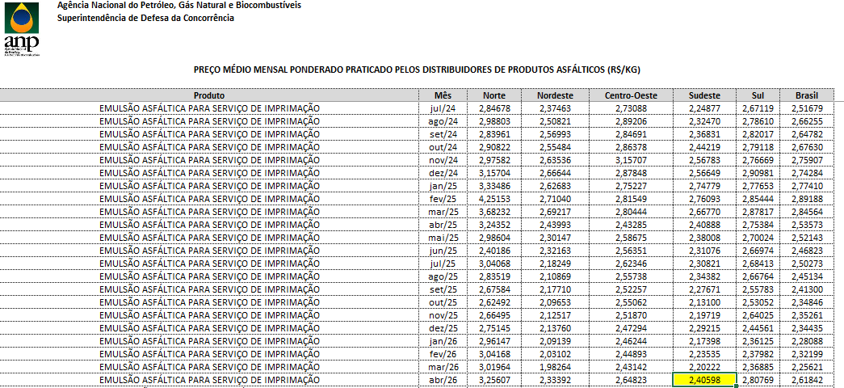

RESPONSÁVEL PELA ELABORAÇÃO |  | RESPONSÁVEL PELA PUBLICAÇÃO

